Solicitud gráfica
 | Área: | Matemáticas |  |  | Fecha:
 | Grado: | 8 |  |  | 2016-02-23
 | Título del tema: | Los tipos de poliedros |  |  | ¿Cuaderno de estudio o recurso? | Recurso
 | Editor: | Josué Malagón |  |  | Motor del recurso | M5A

 | Código guión o recurso: | MA_08_10_CO_REC120 | ← Para determinar este código, visite la hoja de Ayuda
 |  |  |  |  | ESPECIFICACIÓN DE ARCHIVOS A ENTREGAR
Núm. | Archivo Shutterstock o ruta en web | Imagen para: | Tipo | Ubicación de la imagen en el recurso M5A | Nombre imagen SMALL | Tamaño imagen SMALL | Nombre imagen ZOOM | Tamaño imagen ZOOM | Descripción | Observaciones
IMG01 | 116661340 | Recurso M5A | Ilustración | Contenido | MA_08_10_CO_REC120_IMG01n.png | 286 x 286 px | MA_08_10_CO_REC120_IMG01a.png | 500 x 500 px | prisma con valores numéricos laterales pregunta 1 | 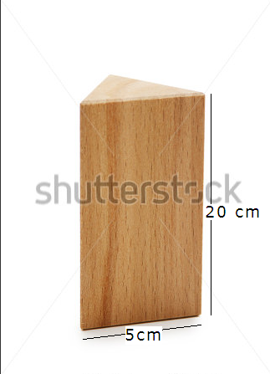
IMG02 | 116661340 | Recurso M5A | Ilustración | Contenido | MA_08_10_CO_REC120_IMG02n.png | 286 x 286 px | MA_08_10_CO_REC120_IMG02a.png | 500 x 500 px | prisma con valores numéricos laterales pregunta 2 | 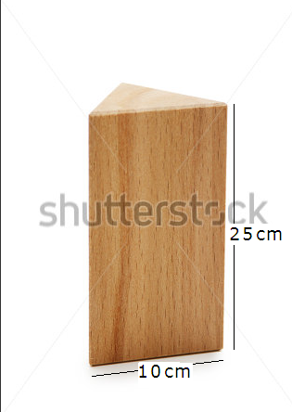
IMG03 | 114839590 | Recurso M5A | Ilustración | Contenido | MA_08_10_CO_REC120_IMG03n.png | 286 x 286 px | MA_08_10_CO_REC120_IMG03a.png | 500 x 500 px | prisma con valores numéricos laterales pregunta 3 | 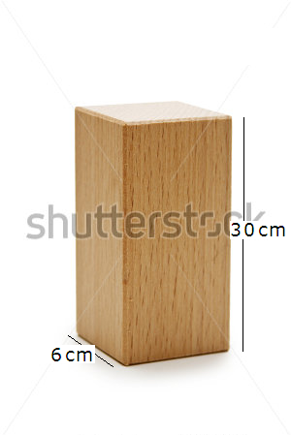
IMG04 | 114839590 | Recurso M5A | Ilustración | Contenido | MA_08_10_CO_REC120_IMG04n.png | 286 x 286 px | MA_08_10_CO_REC120_IMG04a.png | 500 x 500 px | prisma con valores numéricos laterales pregunta 4 | 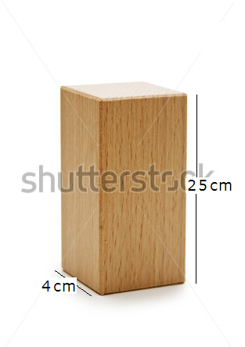
IMG05 | 112883923 | Recurso M5A | Ilustración | Contenido | MA_08_10_CO_REC120_IMG05n.png | 286 x 286 px | MA_08_10_CO_REC120_IMG05a.png | 500 x 500 px | prisma con valores numéricos laterales pregunta 5 | 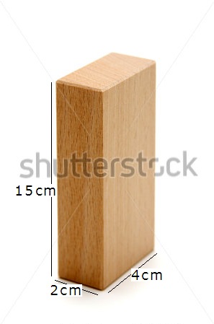
IMG06 | 112883923 | Recurso M5A | Ilustración | Contenido | MA_08_10_CO_REC120_IMG06n.png | 286 x 286 px | MA_08_10_CO_REC120_IMG06a.png | 500 x 500 px | prisma con valores numéricos laterales pregunta 6
IMG07 | 112883923 | Recurso M5A | Ilustración | Contenido | MA_08_10_CO_REC120_IMG07n.png | 286 x 286 px | MA_08_10_CO_REC120_IMG07a.png | 500 x 500 px | prisma con valores numéricos laterales pregunta 7 | 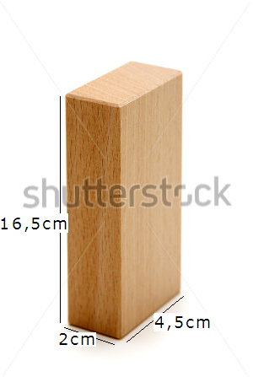
IMG08 | 142733869 | Recurso M5A | Ilustración | Contenido | MA_08_10_CO_REC120_IMG08n.png | 286 x 286 px | MA_08_10_CO_REC120_IMG08a.png | 500 x 500 px | prisma con valores numéricos laterales debe ir en fondo blanco pregunta 8 | 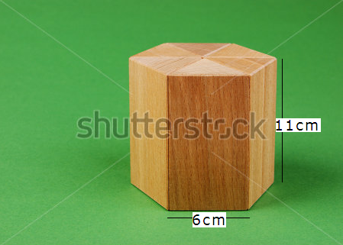
IMG09 | 142733869 | Recurso M5A | Ilustración | Contenido | MA_08_10_CO_REC120_IMG09n.png | 286 x 286 px | MA_08_10_CO_REC120_IMG09a.png | 500 x 500 px | prisma con valores numéricos laterales debe ir en fondo blanco pregunta 9
IMG10 | 142733869 | Recurso M5A | Ilustración | Contenido | MA_08_10_CO_REC120_IMG10n.png | 286 x 286 px | MA_08_10_CO_REC120_IMG10a.png | 500 x 500 px | prisma con valores numéricos laterales debe ir en fondo blanco pregunta 10 | 

